LML金属值再转欧元
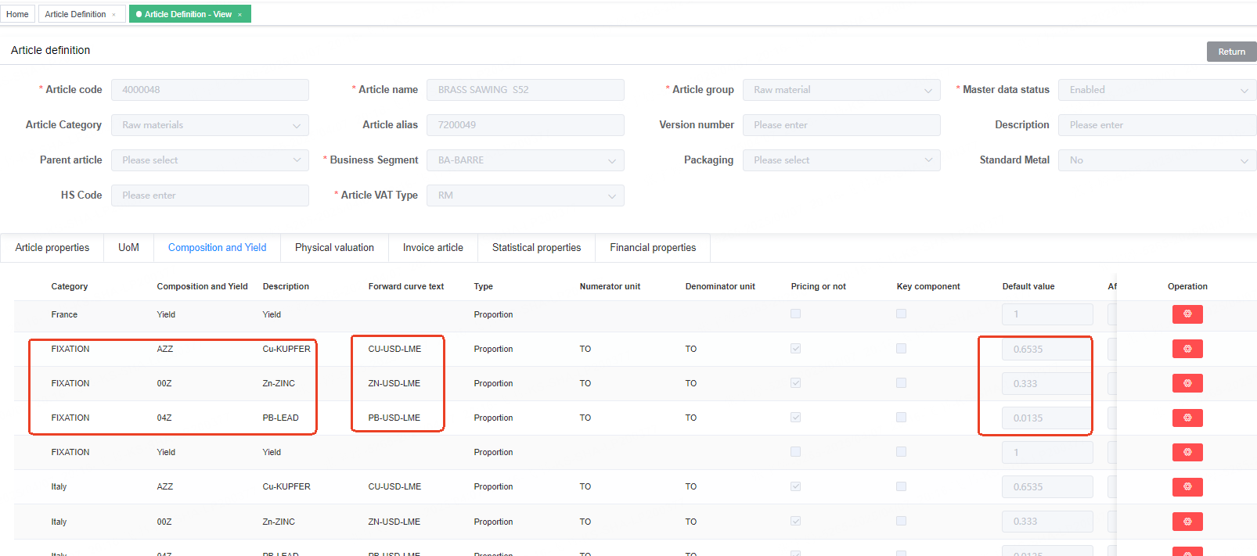
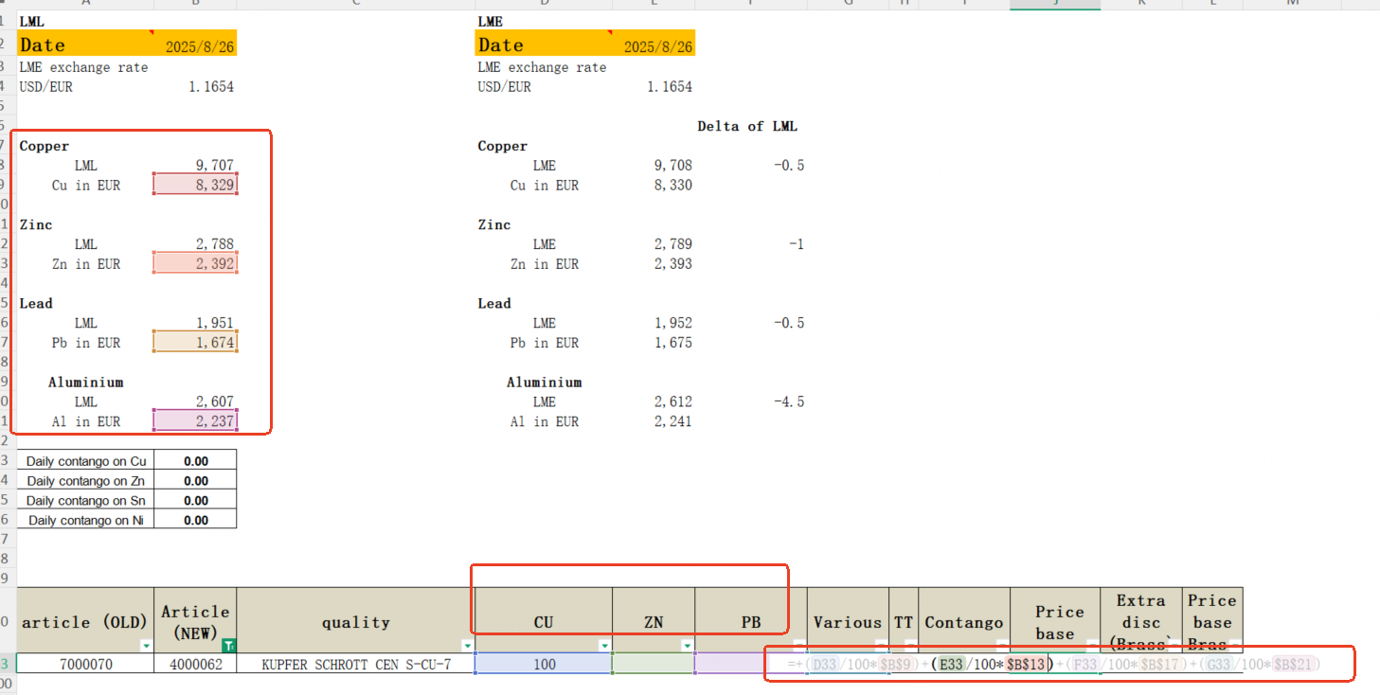
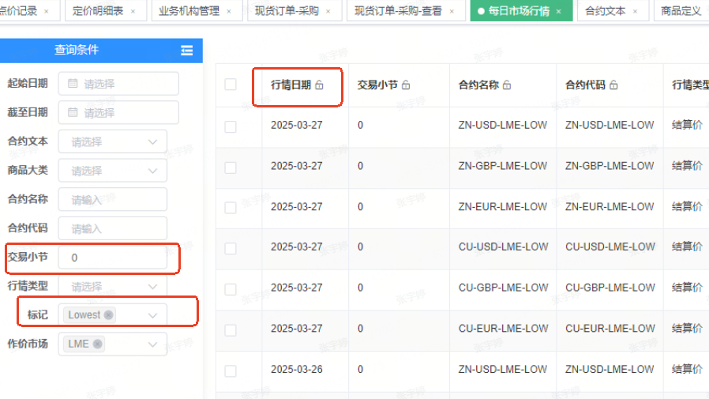
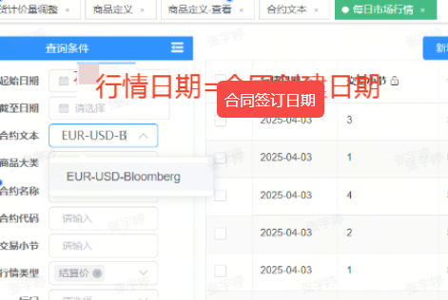
可参考另外一个报表的lml金属价值逻辑： |  |  |  |  | １.１求LML某金属值：
超链接： | 采购周报 |  |  |  | 如右图，行情日期=合同签订日期，交易小结=0，标记=Lowest,合约文本=商品定义质检类型的fixation合约文本，取的行情值即为LML某金属值
 |  |  |  |  | 如下图，按照商品定义－质检类型的fixation的比例去加权汇总
 |  |  |  |  | 举例：cu 50% * lmlCu +zn 40% *lml ZN +pb 10%*lmlpb

 |  |  |  |  | １.２转欧元：
 |  |  |  |  | 用美元转欧元
 |  |  |  |  | 如左图查询条件找到行情值，除以行情值
 | 问题： | 半成品（5开头） 原材料（4开头） 产成品（6开头） | 沿用现有逻辑
 |  | 1 | 质检类型本身-没有（半成品和产成品，5和6开头的） 取父商品吗，还是直接为空？ | 取父商品
 |  | 2 | 没有fixation的原材料是用业务机构-工厂吗？ | 用业务机构-工厂的逻辑
 |  | 3 | 废料也是原材料，只有一个质检类型，法国，比例是1，是否计价不勾选怎么处理？ | 销售向才有废料，这种情况不存在

